Müəllim Kimya
Müəllim üçün qısa təlimat. Hər sualı DİM mənbəsi (imtahan tarixi, variant və nömrə) ilə tutuşdurun. Mətn avtomatik çıxarılıb, ona görə sağdakı orijinal şəkillər (varsa) ilə də yoxlayın: sual, variantlar və düzgün cavab düzgün olmalıdır. Hər şey düzgündürsə, 'çətinlik' (1 = çox asan, 5 = çox çətin) yazın və 'aktiv' sütununda 'bəli' seçin. Səhv və ya şübhə varsa 'xeyr' saxlayın və nəyin səhv olduğunu 'müəllim qeydi' sütununa yazın. 'Avtomatik qeyd' sütunu proqramın nəyi şübhəli saydığını göstərir (məsələn, 'oxşar sual: BIO-0005' varsa, iki sualdan birini 'xeyr' edin ki, təkrar olmasın).

kod | bölmə | mövzu | sual (mətn, pozula bilər) | A | B | C | D | E | düzgün cavab | çətinlik (1–5) | aktiv | müəllim qeydi | DİM mənbəsi | avtomatik qeyd | sual şəkli (orijinal) | izah şəkli (orijinal)
KIM-0174 | Ümumi kimya | Atomun quruluşu və dövri sistem | Elementlər Nisbi atom kütləsi Proton sayı Neytron sayı X 16 8 a Y 31 b 16 a+b cəmini hesablayın. |  |  |  |  |  | 23 | 3 | bəli |  | 2026-06-07 qəbul, I qrup, A variantı №84 | cədvəl
KIM-0216 | Ümumi kimya | Atomun quruluşu və dövri sistem | Xlor hansı birləşmələrdə … 3sⁿ3p^(m)3dⁿ elektron formuluna uyğundur? 1. Cl₂O₅ 2. HClO 3. HClO₂ 4. HClO₃ | 3, 4 | 2, 4 | 2, 3 | 1, 3 | 1, 4 | E | 3 | bəli |  | 2025-06-01 qəbul, IV qrup, A variantı №36 | formul tam çevrilmədi |  | 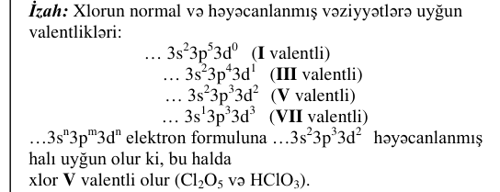
KIM-0125 | Ümumi kimya | Elektrolitik dissosiasiya və ion mübadiləsi | 1 mol Na₂SO₄-ün tam dissosiasiyasından cəmi neçə mol ion əmələ gələr? A) 4 B) 7 C) 6 D)) 3 E) 2 |  |  |  |  |  | 3 | 3 | bəli |  | 2026-07-12 qəbul, I qrup, A variantı №65
KIM-0231 | Ümumi kimya | Elektrolitik dissosiasiya və ion mübadiləsi | x + y = 0,75 olduqda, A₂B birləşməsinin dissosiasiya dərəcəsini (%-lə) hesablayın. Dissosiasiyasından alınan ionların mol miqdarı y x B₂ - A⁺ 0,2 → 0,6 A2B-nin mol miqdarı | 30 | 65 | 35 | 75 | 45 | D | 3 | bəli |  | 2025-06-01 qəbul, IV qrup, A variantı №51 | oxun şərti (üstündəki/altındakı mətn); sxem/qrafik; cədvəl/parçalanmış mətn; formul tam çevrilmədi | 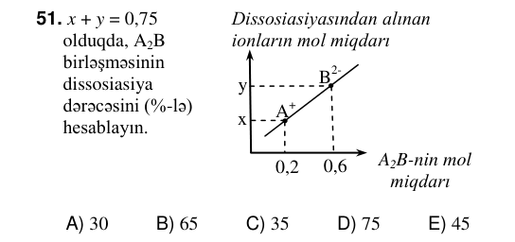 | 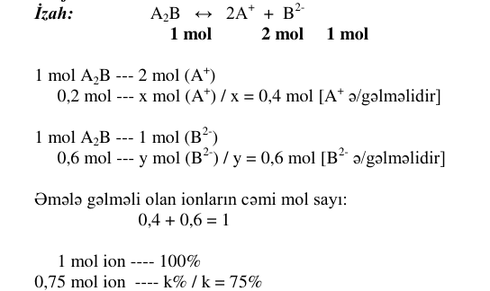
KIM-0164 | Ümumi kimya | Elektroliz | NaOH-ın suda məhlulunun elektrolizi zamanı anodda 50 ml (n.ş.) qaz ayrılıb. Katodda neçə ml qaz ayrılar? | 60 | 50 | 25 | 100 | 40 | D | 3 | bəli |  | 2026-06-07 qəbul, I qrup, A variantı №74 |  |  | 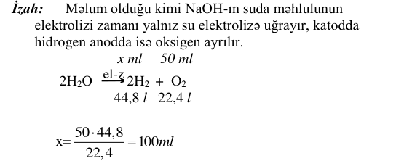
KIM-0199 | Ümumi kimya | Elektroliz | Kalium-sulfatın suda məhlulunun elektrolizi zamanı katodda 30 mol qaz alınır. Anodda neçə mol qaz alınar? | 10 | 15 | 20 | 60 | 30 | B | 3 | bəli |  | 2025-06-01 qəbul, I qrup, A variantı №79
KIM-0161 | Ümumi kimya | Kimyanın əsas anlayışları | Hansı kimyəvi birləşmədə elementlərin kütlə nisbəti düzgün göstərilib? Aᵣ(H)=1, Aᵣ(C)=12, Aᵣ(O)=16, Aᵣ(S)=32 Kimyəvi birləşmə Kütlə nisbəti | H₂S 1:4 | H₂O 1:2 | CO 3:4 | CO₂ 4:3 | SO₂ 2:1 | C | 3 | bəli |  | 2026-06-07 qəbul, I qrup, A variantı №71 | cədvəl/parçalanmış mətn | 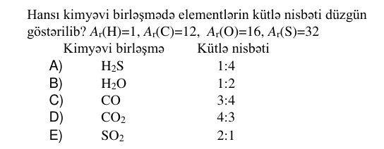
KIM-0187 | Ümumi kimya | Kimyanın əsas anlayışları | Kalsium-oksidin neçə qramında 3,2 q kalsium olar? Mᵣ(CaO)=56, Aᵣ(Ca)=40. | 4,48 | 56 | 5,6 | 40 | 2,5 | A | 3 | bəli |  | 2025-06-01 qəbul, I qrup, A variantı №67
KIM-0191 | Ümumi kimya | Kimyanın əsas anlayışları | Eyni mol miqdarda azot və X qazını qarışdırdıqda havadan ağır qaz qarışığı alınır. X qazını müəyyən edin. Aᵣ(N)=14, Aᵣ(O)=16, Aᵣ(C)=12, Aᵣ(H)=1, Morta(hava)=29 q/mol. | C₂H₂ | NH₃ | CH₄ | O₂ | H₂ | D | 3 | bəli |  | 2025-06-01 qəbul, I qrup, A variantı №71 | formul tam çevrilmədi
KIM-0228 | Ümumi kimya | Kimyanın əsas anlayışları | X₂SO₄⋅ nH₂O kristalhidratında hidrogen atomları sayının oksigen atomlarının sayına olan nisbəti 10:7 kimidir. n-i müəyyən edin. | 7 | 10 | 2 | 6 | 5 | B | 3 | bəli |  | 2025-06-01 qəbul, IV qrup, A variantı №48
KIM-0128 | Ümumi kimya | Kimyəvi rabitə və hibridləşmə | Etilen molekulunda cəmi neçə σ-rabitə var? A) 4 B) 6 C) 7 D)) 5 E) 8 |  |  |  |  |  | 5 | 3 | bəli |  | 2026-07-12 qəbul, I qrup, A variantı №68
KIM-0159 | Ümumi kimya | Kimyəvi rabitə və hibridləşmə | Hansı maddə molekulunda kimyəvi rabitələrin yaranmasında 6 elektron iştirak edir? | Cl₂ | O₂ | H₂ | F₂ | N₂ | E | 3 | bəli |  | 2026-06-07 qəbul, I qrup, A variantı №69 | rabitə (=, ≡)
KIM-0192 | Ümumi kimya | Kimyəvi rabitə və hibridləşmə | Maddələr Molekulunda kimyəvi rabitələrin yaranmasında iştirak edən hibrid orbitalların sayı ammonyak x su y x+y cəmini hesablayın. | 7 | 9 | 5 | 6 | 4 | C | 3 | bəli |  | 2025-06-01 qəbul, I qrup, A variantı №72 | cədvəl; formul tam çevrilmədi | 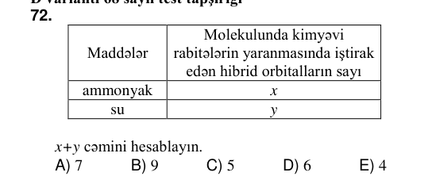 | 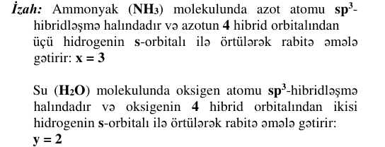
KIM-0226 | Ümumi kimya | Kimyəvi rabitə və hibridləşmə | Alkan molekulunda σ(sp³- s) rabitələrinin sayı 10-a bərabərdir. Bu alkanın molekulunda hibrid orbitalların sayını müəyyən edin. | 12 | 30 | 20 | 16 | 24 | D | 3 | bəli |  | 2025-06-01 qəbul, IV qrup, A variantı №46 | formul tam çevrilmədi
KIM-0236 | Ümumi kimya | Kimyəvi tənliklər üzrə hesablamalar | Maddə Mol miqdarı Tam yanmasından alınan maddələrin ümumi mol miqdarı C₅HₙO 0,1 1 Yanan maddə molekulunda neçə atom vardır? |  |  |  |  |  | 16 | 3 | bəli |  | 2025-06-01 qəbul, IV qrup, A variantı №56 | cədvəl |  | 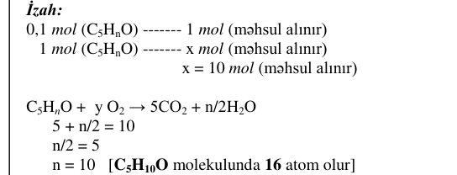
KIM-0129 | Ümumi kimya | Məhlullar | 20 q şəkəri neçə qram suda həll etmək lazımdır ki, 20%-li məhlul alınsın? A)) 80 B) 50 C) 20 D) 60 E) 40 |  |  |  |  |  | 80 | 3 | bəli |  | 2026-07-12 qəbul, I qrup, A variantı №69 | formul tam çevrilmədi
KIM-0158 | Ümumi kimya | Məhlullar | 460 q suda 40 q natrium-hidroksid həll edildi. Alınmış məhlulda natrium-hidroksidin kütlə payını (%) hesablayın. | 8 | 16 | 10 | 24 | 20 | A | 3 | bəli |  | 2026-06-07 qəbul, I qrup, A variantı №68
KIM-0203 | Ümumi kimya | Məhlullar | Su əlavə olunandan sonra duzun məhlulda kütlə payını (%) hesablayın. 190 q 10%-li NaCl məhlulu 10 q H₂O |  |  |  |  |  | 9,5 | 3 | bəli |  | 2025-06-01 qəbul, I qrup, A variantı №83 | formul tam çevrilmədi
KIM-0232 | Ümumi kimya | Məhlullar | I 60 q y%-li məhlul II a q x%-li məhlul a q y%-li məhlul 100 q x%-li məhlul Eyni maddənin məhlullarını qarışdırdıqda I qabda 19%-li, II qabda isə 22%-li məhlul alınarsa, y-i hesablayın. | 16 | 34 | 28 | 22 | 35 | B | 3 | bəli |  | 2025-06-01 qəbul, IV qrup, A variantı №52 | naməlum simvol U+F0EC, U+F0ED, U+F0EE, U+F0EF; cədvəl/parçalanmış mətn; formul tam çevrilmədi | 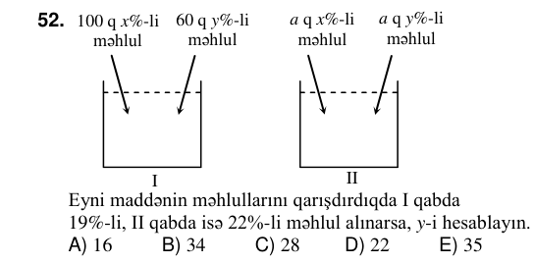 | 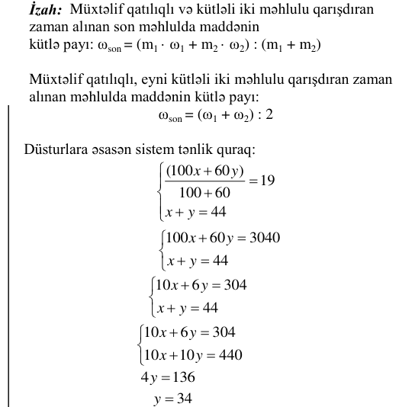
KIM-0143 | Ümumi kimya | Oksidləşmə-reduksiya reaksiyaları | Cu + HNO₃ →Cu(NO₃)₂+ NO + H₂O Oksidləşdiricinin əmsalı Suyun əmsalı x y Reaksiya tənliyini əmsallaşdırın və x y nisbətini hesablayın. A)) 2 B) 3 C) 9 D) 4 E) 6 |  |  |  |  |  | 2 | 3 | bəli |  | 2026-07-12 qəbul, I qrup, A variantı №83 | cədvəl | 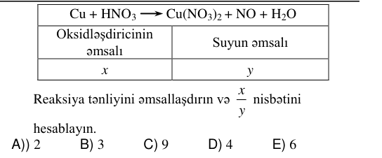
KIM-0173 | Ümumi kimya | Oksidləşmə-reduksiya reaksiyaları | Reaksiya tənliyində reduksiyaedicinin əmsalının oksidləşdiricinin əmsalına olan nisbətini hesablayın. P + KClO₃ KCl + P₂O₅ |  |  |  |  |  | 1,2 | 3 | bəli |  | 2026-06-07 qəbul, I qrup, A variantı №83
KIM-0202 | Ümumi kimya | Oksidləşmə-reduksiya reaksiyaları | H2SO4(qatı) + Ag → Hansı sxemlər reaksiyaya uyğundur? 1. Ag⁰ – 1e– → Ag⁺¹ 2. S⁺⁶+ 8e– → S–2 3. Ag⁺¹+ 1e– → Ag⁰ 4. S⁺⁶+ 2e– → S+4 | 3, 4 | 2, 3 | 2, 4 | 1, 2 | 1, 4 | E | 3 | bəli |  | 2025-06-01 qəbul, I qrup, A variantı №82 | oxun şərti (üstündəki/altındakı mətn); cədvəl/parçalanmış mətn; formul tam çevrilmədi; ion yükü
KIM-0151 | Ümumi kimya | Reaksiya sürəti və kimyəvi tarazlıq | HCOOH(m)+CH₃OH(m) ⇌HCOOCH₃(m)+H₂O(m) reaksiyasında tarazlığı HCOOCH₃ alınması istiqamətinə necə yönəltmək olar? 1. Qarışqa turşusunu çıxarmaqla 2. Metanol əlavə etməklə 3. HCOOCH₃ çıxarmaqla 4. Su əlavə etməklə | 1, 3 | 2, 3 | 1, 4 | 2, 4 | 1, 2 | B | 3 | bəli |  | 2026-06-07 qəbul, I qrup, A variantı №61
KIM-0214 | Ümumi kimya | Reaksiya sürəti və kimyəvi tarazlıq | A₂+ 2B → 2C homogen reaksiyasında müəyyən müddət ərzində A2-nin qatılığı 0,25 l mol -dən 0,22 l mol -ə qədər azalmışdır. Bu müddət ərzində B-nin qatılığının azalmasını ( l mol ) hesablayın. | 0,06 | 0,03 | 0,25 | 0,5 | 0,125 | A | 3 | bəli |  | 2025-06-01 qəbul, IV qrup, A variantı №34 | cədvəl/parçalanmış mətn; formul tam çevrilmədi | 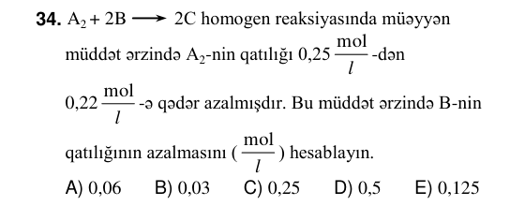
KIM-0140 | Ümumi kimya | Reaksiyaların təsnifatı və istilik effekti | ayrılan istilik, kC m(C₂H₂), q a → b 1300 13 2C₂H₂ + 5O₂ →4CO₂ + 2H₂O + 2600 kC Reaksiya tənliyinə əsasən a b nisbətini hesablayın. Mᵣ(C₂H₂)=26 A) 50 B) 30 C) 20 D)) 25 E) 10 |  |  |  |  |  | 25 | 3 | bəli |  | 2026-07-12 qəbul, I qrup, A variantı №80 | oxun şərti (üstündəki/altındakı mətn); cədvəl | 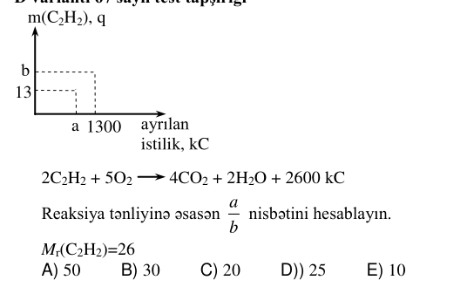 | 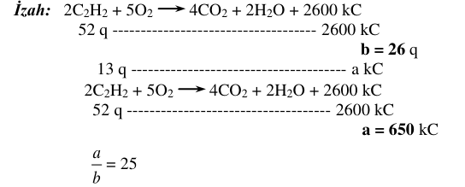
KIM-0169 | Ümumi kimya | Reaksiyaların təsnifatı və istilik effekti | Maddə Yanma istiliyi, kC/mol C₃H₆ 1440 0,4 mol C₃H₆-nın tam yanmasından ayrılan istiliyin miqdarını (kC) hesablayın. | 486 | 540 | 392 | 628 | 576 | E | 3 | bəli |  | 2026-06-07 qəbul, I qrup, A variantı №79 | cədvəl
KIM-0205 | Ümumi kimya | Reaksiyaların təsnifatı və istilik effekti | 22,4 l (n.ş.) CH₄ yananda 900 kC istilik ayrılır. 2700 kC istilik almaq üçün neçə litr (n.ş.) CH₄ yandırılmalıdır? |  |  |  |  |  | 67,2 | 3 | bəli |  | 2025-06-01 qəbul, I qrup, A variantı №85
KIM-0213 | Ümumi kimya | Reaksiyaların təsnifatı və istilik effekti | Hansı reaksiya həm birləşmə, həm də oksidləşmə- reduksiya reaksiyasıdır? | P₂O₅ + H₂O → | Cu + HNO₃ → | CaCO₃ + CO₂ + H₂O → | NO₂ + O₂ + H₂O → | K + H₂O → | D | 3 | bəli |  | 2025-06-01 qəbul, IV qrup, A variantı №33 |  |  | 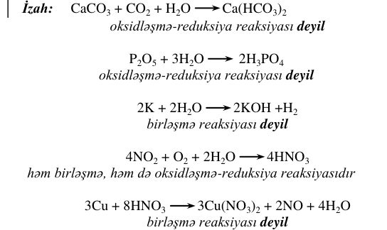
KIM-0157 | Qeyri-üzvi kimya | Azot və birləşmələri | HXO₃ və XH₃ birləşmələrində X hansı element ola bilər? | Cl | Si | C | S | N | E | 3 | bəli |  | 2026-06-07 qəbul, I qrup, A variantı №67
KIM-0172 | Qeyri-üzvi kimya | Azot və birləşmələri | Hansı sxemdə X maddəsi nitrat turşusudur? | X + CaO →Ca(NO₃)₂+ H₂O | X + CO₂ →CO(NH₂)₂+ H₂O | X + NH₃ →NO + H₂O | X + Na₂CO₃ →NaNO₃+ NaNO₂ + CO₂ | X + KOH →KNO₃+ NH₃ + H₂O | A | 3 | bəli |  | 2026-06-07 qəbul, I qrup, A variantı №82 | oxun şərti (üstündəki/altındakı mətn); cədvəl/parçalanmış mətn
KIM-0196 | Qeyri-üzvi kimya | Azot və birləşmələri | Hansı duzun parçalanması nəticəsində oksigen alınmır? | Pb(NO₃)₂ | Al(NO₃)₃ | Hg(NO₃)₂ | KNO₃ | NH₄NO₃ | E | 3 | bəli |  | 2025-06-01 qəbul, I qrup, A variantı №76
KIM-0204 | Qeyri-üzvi kimya | Azot və birləşmələri | Azot və hidrogendən ibarət 360 mol qaz qarışığının reaksiyasından sonra yalnız 40 mol hidrogen artıq qalarsa, ilkin qaz qarışığında neçə mol hidrogen olmuşdur? |  |  |  |  |  | 280 | 3 | bəli |  | 2025-06-01 qəbul, I qrup, A variantı №84 |  |  | 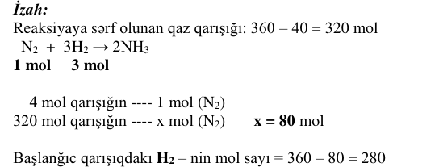
KIM-0215 | Qeyri-üzvi kimya | Azot və birləşmələri | Reaksiyalara əsasən X, Y və Z metallarını kimyəvi → aktivliyinə görə müqayisə edin. 2XNO₃ t → 2XNO₂+ O₂ Y(NO₃)₂ t → Y + 2NO₂+ O₂ 4Z(NO₃)₃ t → 2Z₂O₃+ 12NO₂+ 3O₂ | Y>X>Z | X>Y>Z | Y>Z>X | Z>Y>X | X>Z>Y | E | 3 | bəli |  | 2025-06-01 qəbul, IV qrup, A variantı №35 | oxun şərti (üstündəki/altındakı mətn)
KIM-0166 | Qeyri-üzvi kimya | Fosfor və mineral gübrələr | Cədvələ əsasən fosforun X, Y və Z turşularını adlandırın. Fosforun turşuları Molekulunda atomların ümumi sayı X 5 Y 8 Z 13 X Y Z | pirofosfat metafosfat ortofosfat | ortofosfat metafosfat pirofosfat | metafosfat pirofosfat ortofosfat | metafosfat ortofosfat pirofosfat | ortofosfat pirofosfat metafosfat | D | 3 | bəli |  | 2026-06-07 qəbul, I qrup, A variantı №76 | cədvəl | 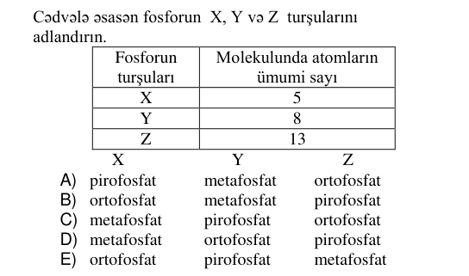
KIM-0197 | Qeyri-üzvi kimya | Halogenlər | Halogenlər Kütləsi (q) Halogenlə reaksiyaya sərf olunan kaliumun mol sayı F₂ a n₁ Br₂ a n₂ Cl₂ a n₃ n₁, n₂ və n₃ arasındakı doğru münasibəti müəyyən edin. Aᵣ(F)=19; Aᵣ(Cl)=35,5; Aᵣ(Br)=80 | n₂>n₃>n₁ | n₁>n₂>n₃ | n₂>n₁>n₃ | n₁>n₃>n₂ | n₃>n₁>n₂ | D | 3 | bəli |  | 2025-06-01 qəbul, I qrup, A variantı №77 | cədvəl | 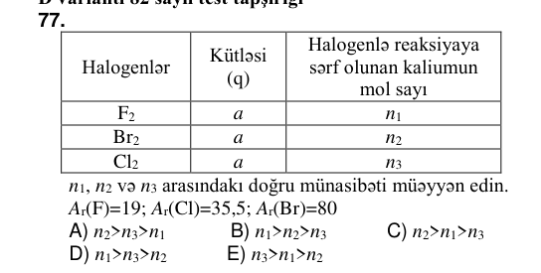
KIM-0145 | Qeyri-üzvi kimya | Hidrogen, oksigen, su | 2 mol KNO₃-ün tam termiki parçalanmasından neçə mol O₂ əmələ gələr? A)) 1 B) 2 C) 0,5 D) 3 E) 1,5 A)) 1 B) 2 C) 0,5 D) 3 E) 1,5 |  |  |  |  |  | 1 | 3 | bəli |  | 2026-07-12 qəbul, I qrup, A variantı №85
KIM-0156 | Qeyri-üzvi kimya | Hidrogen, oksigen, su | Oksigen hansı metallarla qarşılıqlı təsirdə olmur? | Mg, Fe | Mg, K | Ag, Au | Na, Ca | K, Ca | C | 3 | bəli |  | 2026-06-07 qəbul, I qrup, A variantı №66
KIM-0200 | Qeyri-üzvi kimya | Hidrogen, oksigen, su | Guruldayıcı qazın tərkibi Qarışıqda qazların: mol miqdarı kütləsi (q) O₂ a c H₂ b d Hansı münasibətlər doğrudur? Aᵣ(O)=16, Aᵣ(H)=1 I. 2 b a = II. 2 a b = III. 8 d c = IV. 8 c d = V. 4 d c = | I, III | I, IV | II, IV | II, III | I, V | B | 3 | bəli |  | 2025-06-01 qəbul, I qrup, A variantı №80 | cədvəl | 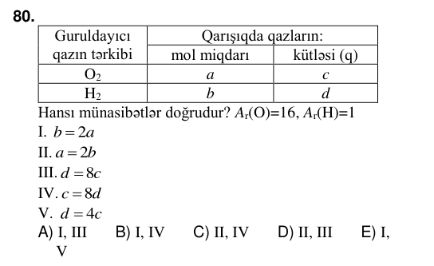
KIM-0154 | Qeyri-üzvi kimya | Karbon və silisium | Hansı maddənin tərkibində karbon atomu var? | pirit | silan | çay sodası | təbii gips | kvars qumu | C | 3 | bəli |  | 2026-06-07 qəbul, I qrup, A variantı №64
KIM-0155 | Qeyri-üzvi kimya | Kükürd və birləşmələri | Hansı reaksiya qatı sulfat turşusunun xassəsini əks etdirmir? | Cr + H₂SO₄ t → Cr₂(SO₄)₃ + … | Fe + H₂SO₄ →H₂ + … | Zn + H₂SO₄ t → H₂O + … | Na + H₂SO₄ →H₂S + … | Cu + H₂SO₄ t → CuSO₄ + … | B | 3 | bəli |  | 2026-06-07 qəbul, I qrup, A variantı №65 | cədvəl/parçalanmış mətn
KIM-0182 | Qeyri-üzvi kimya | Kükürd və birləşmələri | Kükürd-dioksid üçün hansı ifadə doğrudur? | duz əmələgətirməyən oksiddir | oksigenlə reaksiyaya daxil olur | əsasi oksidlərlə qarşılıqlı təsirdə olmur | suda həll olduqda sulfat turşusu əmələ gəlir | qələvilərlə reaksiyaya daxil olmur | B | 3 | bəli |  | 2025-06-01 qəbul, I qrup, A variantı №62
KIM-0225 | Qeyri-üzvi kimya | Kükürd və birləşmələri | H₂S və N₂-dən ibarət qaz qarışığının həcmi (n.ş, l) Qaz qarışığından alınan H₂SO₄-ün maksimum kütləsi (q) 89,6 196 İlkin qaz qarışığındakı N₂-in mol payını (%-lə) hesablayın. Mᵣ(H₂SO₄)=98 | 60 | 40 | 80 | 50 | 75 | D | 3 | bəli |  | 2025-06-01 qəbul, IV qrup, A variantı №45 | cədvəl | 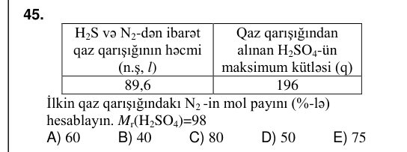 | 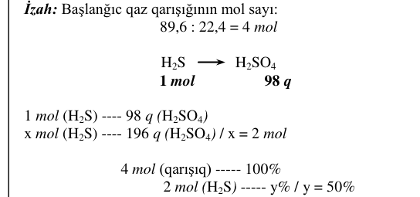
KIM-0123 | Qeyri-üzvi kimya | Metallar | Tərkibində kütləcə 25% sink olan Zn və Cu qarışığının xlorid turşusu ilə tam reaksiyasından 0,4 mol H₂ ayrılmışsa, qarışıqda neçə qram mis olmuşdur? Aᵣ(Zn)=65 A) 72 B) 56 C) 86 D)) 78 E) 44 |  |  |  |  |  | 78 | 3 | bəli |  | 2026-07-12 qəbul, I qrup, A variantı №63 |  |  | 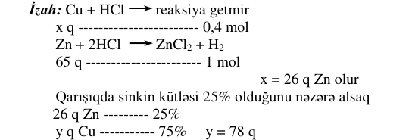
KIM-0153 | Qeyri-üzvi kimya | Metallar | Kaliumun su ilə reaksiyasından hansı maddələr alınır? | K₂O və H₂ | K₂O₂ və H₂ | KOH və O₂ | KH və O₂ | KOH və H₂ | E | 3 | bəli |  | 2026-06-07 qəbul, I qrup, A variantı №63
KIM-0163 | Qeyri-üzvi kimya | Metallar | Hansı reaksiyadan mis alınır? | CuO + H₂ t → | Cu(OH)₂ t → | CuCO₃ t → | CuO + H₂SO₄ → | Cu(NO₃)₂ t → | A | 3 | bəli |  | 2026-06-07 qəbul, I qrup, A variantı №73 |  |  | 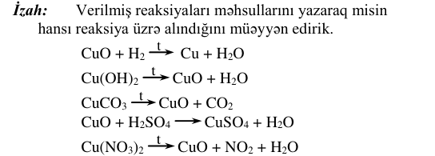
KIM-0183 | Qeyri-üzvi kimya | Metallar | Maddələr Mol miqdarı Reaksiyaya tam daxil olduğu hidrogenin mol miqdarı CuO x n WO₃ y 3n : y x nisbətini hesablayın. | 1 | 3 | 5 | 1,5 | 2 | A | 3 | bəli |  | 2025-06-01 qəbul, I qrup, A variantı №63 | cədvəl | 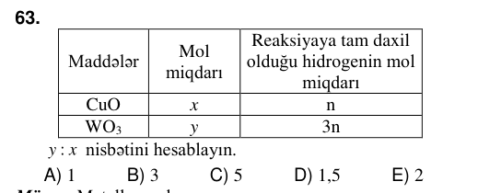 | 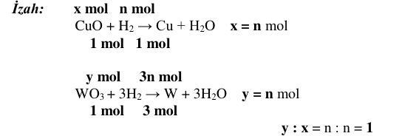
KIM-0194 | Qeyri-üzvi kimya | Metallar | 3,36 l (n.ş.) H² alınan zaman NaOH-ın suda məhlulu ilə neçə qram alüminium reaksiyaya daxil olar? Aᵣ(Al)=27 | 5,4 | 18 | 9 | 3,6 | 2,7 | E | 3 | bəli |  | 2025-06-01 qəbul, I qrup, A variantı №74
KIM-0220 | Qeyri-üzvi kimya | Metallar | Qapalı qabda baş verən Cr + HNO3(qatı) t → Cr(NO₃)ₙ+ X↑ + H₂O reaksiyasına əsasən doğru ifadələri müəyyən edin. Aᵣ(N)=14; Aᵣ(O)=16; Aᵣ(H)=1; Morta(hava)=29 q/mol 1. X qazını oksidləşmə məhsulunun parçalanmasından almaq olar. 2. Reaksiyaya daxil olan turşunun 75%-i duzun alınmasına sərf olunur. 3. X qazının sıxlığı havanın sıxlığından (n.ş.) azdır. 4. 6 mol su əmələ gəldikdə reduksiyaedici 9N_(A) elektron verir. 5. Reduksiya məhsulu duz əmələ gətirməyən oksiddir. | 1, 2, 4 | 3, 4, 5 | 1, 3, 5 | 1, 2, 3 | 2, 4, 5 | E | 3 | bəli |  | 2025-06-01 qəbul, IV qrup, A variantı №40 | formul tam çevrilmədi |  | 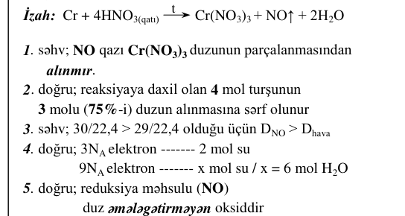
KIM-0230 | Qeyri-üzvi kimya | Metallar | X + Fe → Y + KOH → Z +X → Y X, Y və Z maddələrini müəyyən edin. X Y Z | HCl FeCl₃ Fe(OH)₃ | HCl FeCl₂ Fe(OH)₂ | Cl₂ FeCl₃ Fe(OH)₂ | Cl₂ FeCl₂ Fe(OH)₂ | HCl FeCl₂ Fe(OH)₃ | B | 3 | bəli |  | 2025-06-01 qəbul, IV qrup, A variantı №50 | cədvəl/parçalanmış mətn | 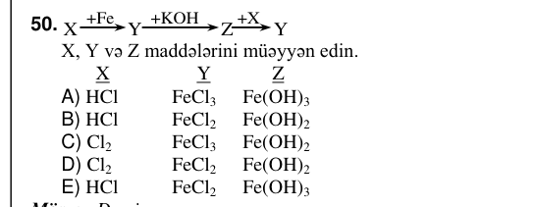
KIM-0133 | Qeyri-üzvi kimya | Qeyri-üzvi maddələrin sinifləri | 1 mol H₃PO₄ + x mol NaOH → 1 mol normal duz + x mol H₂O 1 mol H₂SO₄ + y mol NaOH → 1 mol turş duz + y mol H₂O 1 mol HPO₃ + z mol NaOH → 1 mol normal duz + z mol H₂O Reaksiya sxemlərinə əsasən x + y + z cəmini hesablayın. A) 3 B)) 5 C) 6 D) 7 E) 4 |  |  |  |  |  | 5 | 3 | bəli |  | 2026-07-12 qəbul, I qrup, A variantı №73 | reaksiya oxu (mətndə yoxdur); izahda: reaksiya oxu (mətndə yoxdur); formul tam çevrilmədi | 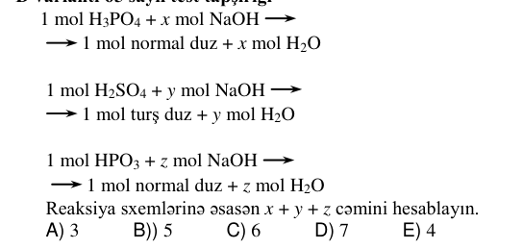 | 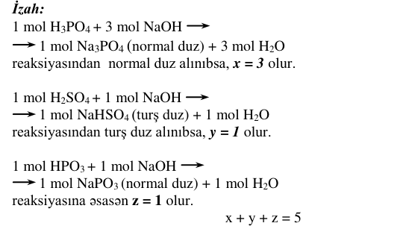
KIM-0193 | Qeyri-üzvi kimya | Qeyri-üzvi maddələrin sinifləri | Hansı reaksiya nəticəsində alınan maddələrdən biri natrium-hidroksid məhlulu ilə reaksiyaya daxil olur? | Fe(OH)₂ t → | Ca + H₂O → | Zn(OH)₂ t → | KH + H₂O → | Mg(OH)₂ t → | C | 3 | bəli |  | 2025-06-01 qəbul, I qrup, A variantı №73
KIM-0233 | Qeyri-üzvi kimya | Qeyri-üzvi maddələrin sinifləri | Qarışığın tərkibi Mol sayı Qarışığın kütləsi, q Su ilə tam reaksiyasından alınan qələvilər qarışığının kütləsi, q KH n m m + 4,8 CaH₂ n n-i hesablayın. Aᵣ(Ca)=40; Aᵣ(K)=39; Aᵣ(H)=1; Aᵣ(O)=16 |  |  |  |  |  | 0,1 | 3 | bəli |  | 2025-06-01 qəbul, IV qrup, A variantı №53 | naməlum simvol U+F0EC, U+F0ED, U+F0EE; cədvəl | 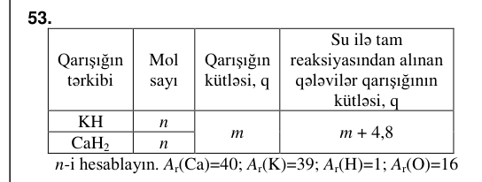 | 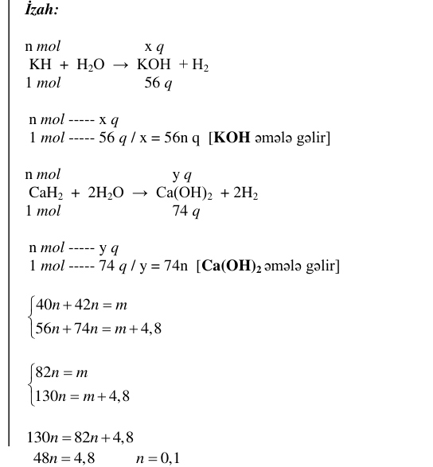
KIM-0175 | Üzvi kimya | Aldehidlər və ketonlar | Maddə Molekulunda atom sayı hidrogen karbon CₙH₂ₙ₊₁CHO 4 x x-i müəyyən edin. |  |  |  |  |  | 2 | 3 | bəli |  | 2026-06-07 qəbul, I qrup, A variantı №85 | cədvəl
KIM-0186 | Üzvi kimya | Aldehidlər və ketonlar | Qarışqa turşusu və qarışqa aldehidi üçün ümumi olmayan nədir? I. Karbon atomunun oksidləşmə dərəcəsi II. Molekullarında sp²- hibrid vəziyyətində olan karbon atomlarının sayı III. Adi şəraitdə aqreqat halları IV. Cu(OH)₂ ilə reaksiyaya daxil olması | I, II | III, IV | I, III | I, IV | II, IV | C | 3 | bəli |  | 2025-06-01 qəbul, I qrup, A variantı №66 | Qarışıq mövzu: ilk mövzuya yazıldı, Aldehidlər və ketonlar + Karbon turşuları |  | 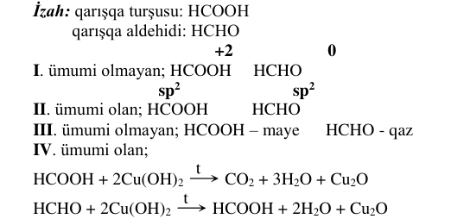
KIM-0160 | Üzvi kimya | Alkanlar | Verilmiş birləşmənin molekulunda neçə ədəd dördlü karbon atomu var? CH₃ CH₃ C CH₂ CH₂ CH CH CH₃ CH₃ CH₃ C CH₃ CH₃ CH₃ | 5 | 2 | 4 | 1 | 3 | B | 3 | bəli |  | 2026-06-07 qəbul, I qrup, A variantı №70 | cədvəl/parçalanmış mətn | 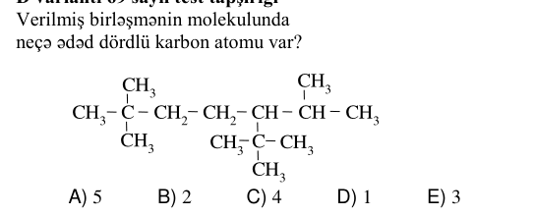
KIM-0167 | Üzvi kimya | Alkanlar | 3 q alkan tam yandıqda 8,8 q karbon qazı alınır. Bu alkanın formulunu müəyyən edin. Aᵣ(H)=1, Aᵣ(C)=12, Aᵣ(O)=16 | C₃H₈ | C₂H₆ | CH₄ | C₄H₁₀ | C₅H₁₂ | B | 3 | bəli |  | 2026-06-07 qəbul, I qrup, A variantı №77
KIM-0195 | Üzvi kimya | Alkanlar | Hansı alkanın 4,4 qramının tam yanmasından 6,72 l CO₂ alınar (n.ş.)? Aᵣ(C) = 12, Aᵣ(H) = 1 | C₅H₁₂ | C₃H₈ | C₄H₁₀ | CH₄ | C₂H₆ | B | 3 | bəli |  | 2025-06-01 qəbul, I qrup, A variantı №75 | formul tam çevrilmədi |  | 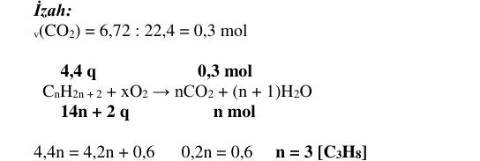
KIM-0168 | Üzvi kimya | Alkenlər və alkadienlər | Etilen və etanı hansı maddənin suda məhlulu ilə fərqləndirmək olar? | dəmir (III) xloridin | mis (II) hidroksidin | natrium-hidroksidin | kalium-permanqanatın | natrium-xloridin | D | 3 | bəli |  | 2026-06-07 qəbul, I qrup, A variantı №78
KIM-0184 | Üzvi kimya | Alkenlər və alkadienlər | Hansı maddələrin qarşılıqlı təsirindən etilxlorid alınır? | CH₄ və Cl₂ | C₂H₂ və Cl₂ | C₂H₆ və HCl | C₂H₄ və HCl | C₂H₂ və HCl | D | 3 | bəli |  | 2025-06-01 qəbul, I qrup, A variantı №64
KIM-0201 | Üzvi kimya | Alkenlər və alkadienlər | Hansı monomerin polimerləşməsindən izopren kauçuku alınır? | CH₂ C CH₂ CH₃ CH₃ | CH₂ CH CH₃ | CH CH CH CH₂ CH₃ | CH₂ C CH CH₂ CH₃ | CH₂ C CH CH₃ CH₃CH₃ | D | 3 | bəli |  | 2025-06-01 qəbul, I qrup, A variantı №81 | cədvəl/parçalanmış mətn | 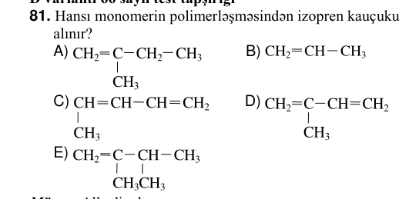
KIM-0219 | Üzvi kimya | Alkenlər və alkadienlər | Etilenin hidrogen-xloridlə reaksiya məhsuluna natrium ilə təsir etdikdə hansı maddə alınar? | 3-metilbutan | n-butan | 2-metilpropan | 2-metilbutan | 2,3-dimetilpropan | B | 3 | bəli |  | 2025-06-01 qəbul, IV qrup, A variantı №39
KIM-0141 | Üzvi kimya | Alkinlər | Maddə Molekulunda atomların ümumi sayı a b nisbəti Benzol a x Asetilen b x-i hesablayın. A)) 3 B) 4 C) 5 D) 6 E) 7 |  |  |  |  |  | 3 | 3 | bəli |  | 2026-07-12 qəbul, I qrup, A variantı №81 | cədvəl; Qarışıq mövzu: ilk mövzuya yazıldı, Alkinlər + Aromatik karbohidrogenlər
KIM-0171 | Üzvi kimya | Alkinlər | Hansı maddə CₙH₂ₙ₋₂ formuluna uyğundur? | CH₃ CH CH CH₃ | CH₃ C C CH₃ | CH₃ CH₂ CH₃ | CH₃ CH CH₂ | CH₂ CH₂ | B | 3 | bəli |  | 2026-06-07 qəbul, I qrup, A variantı №81
KIM-0221 | Üzvi kimya | Aminlər və aminturşular | 3-aminpropan turşusu ilə izomer olan maddəni göstərin. | NH₂ (CH₂)₃ COOH | C₂H₅COONH₄ | NH₂(CH₂)₄COOH | NH₂ C COOH CH₃ CH₃ | NH₂ CH COOH CH₃ | E | 3 | bəli |  | 2025-06-01 qəbul, IV qrup, A variantı №41 | cədvəl/parçalanmış mətn | 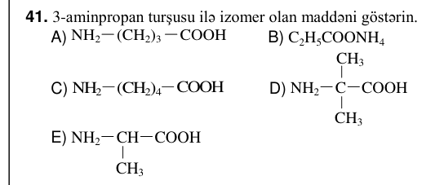
KIM-0229 | Üzvi kimya | Aromatik karbohidrogenlər | X və Z maddələri üçün ümumi olan nədir? 3C₂H₂ X Y Z → → → Cakt,t +C2H4,kat,t kat,t -H₂ 1. Karbonun kütlə payı 2. Ümumi formulları 3. Bromlu suyu rəngsizləşdirməsi 4. Karbon atomlarının hibrid vəziyyəti 5. Polimerləşmə reaksiyasına daxil olması 6. Aromatik karbohidrogen olması | 2, 3, 5 | 1, 2, 5 | 2, 5, 6 | 1, 4, 6 | 1, 3, 4 | D | 3 | bəli |  | 2025-06-01 qəbul, IV qrup, A variantı №49 | oxun şərti (üstündəki/altındakı mətn); formul tam çevrilmədi |  | 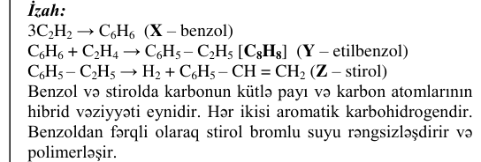
KIM-0224 | Üzvi kimya | Karbohidratlar | Fotosintez prosesi: sərf olunan CO₂-nin kütləsi, q sərf olunan H₂O-un miqdarı, mol alınan O₂-nin kütləsi, q m n m – 14,4 m+n cəmini hesablayın. Aᵣ(C)=12, Aᵣ(O)=16, Aᵣ(H)=1 | 52 | 60 | 54 | 56 | 58 | C | 3 | bəli |  | 2025-06-01 qəbul, IV qrup, A variantı №44 | cədvəl | 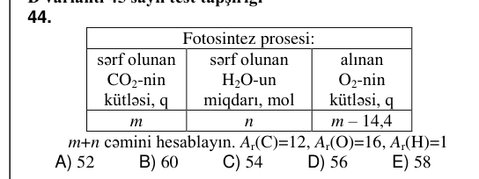 | 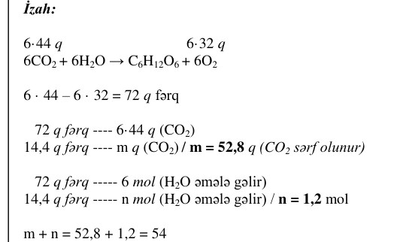
KIM-0227 | Üzvi kimya | Karbohidratlar | Qlükozanın qıcqırmasından alınan üzvi maddə molekulunda karbon atomlarının sayı Qlükozanın qıcqırmasından alınan üzvi maddə molekulunda hidrogen atomlarının sayı 4 x 3 y 2 z x, y və z-i müəyyən edin. x y z | 4 6 5 | 8 6 2 | 8 6 6 | 6 8 6 | 6 8 5 | C | 3 | bəli |  | 2025-06-01 qəbul, IV qrup, A variantı №47 | cədvəl | 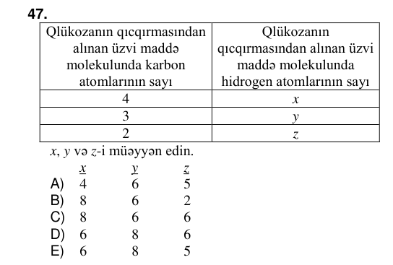
KIM-0139 | Üzvi kimya | Karbon turşuları | Mᵣ(CH₃COOH) Mr(butan turşusu) 60 x Homoloji fərqdən (CH₂) istifadə edərək, x-i hesablayın. Aᵣ(C)=12; Aᵣ(H)=1 A) 116 B) 130 C) 74 D)) 88 E) 46 |  |  |  |  |  | 88 | 3 | bəli |  | 2026-07-12 qəbul, I qrup, A variantı №79 | cədvəl; formul tam çevrilmədi
KIM-0146 | Üzvi kimya | Karbon turşuları | CnH2n–1COOH ümumi formuluna uyğun olan turşuları müəyyən edin. 1. Etan turşusu 2. Stearin turşusu 3. Olein turşusu 4. Akril turşusu A)) 3, 4 B) 1, 2 C) 2, 3 D) 2, 4 E) 1, 3 |  |  |  |  |  | 34 | 3 | bəli |  | 2026-07-12 qəbul, I qrup, A variantı №86 | formul tam çevrilmədi
KIM-0162 | Üzvi kimya | Karbon turşuları | Maddə Kütləsi, q Oksigen atomlarının sayı CnH2nO2 18,5 0,5 N_(A) n-i hesablayın. Aᵣ(C)=12, Aᵣ(H)=1, Aᵣ(O)=16 | 4 | 2 | 5 | 3 | 1 | D | 3 | bəli |  | 2026-06-07 qəbul, I qrup, A variantı №72 | cədvəl |  | 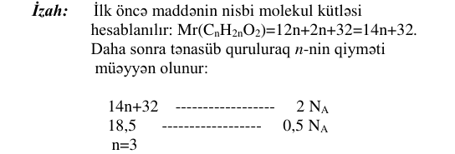
KIM-0223 | Üzvi kimya | Karbon turşuları | Maddələr Molekulunda karbon atomlarının sayı Molyar kütləsi mol q ? ? ? ? ? ? Doymuş biratomlu spirt n m Doymuş birəsaslı karbon turşusu n x x-i müəyyən edin. Aᵣ(C)=12; Aᵣ(H)=1; Aᵣ(O)=16 | m + 14 | m + 32 | m – 16 | m + 16 | m – 14 | A | 3 | bəli |  | 2025-06-01 qəbul, IV qrup, A variantı №43 | naməlum simvol U+F0E6, U+F0E7, U+F0E8, U+F0F6, U+F0F7, U+F0F8; cədvəl | 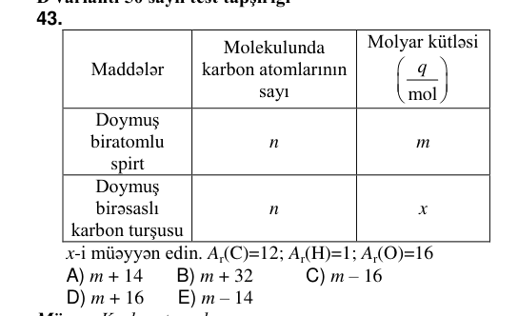
KIM-0181 | Üzvi kimya | Spirtlər | 120 q doymuş biratomlu spirtin Na ilə reaksiyasından 6,02⋅10²³ sayda hidrogen molekulu ayrılmışsa, spirtin formulunu müəyyən edin. Aᵣ(C)=12, Aᵣ(H)=1, Aᵣ(O)=16 | C₃H₇OH | CH₃OH | C₄H₉OH | C₂H₅OH | C₅H₁₁OH | A | 3 | bəli |  | 2025-06-01 qəbul, I qrup, A variantı №61 | formul tam çevrilmədi
KIM-0144 | Üzvi kimya | Tsikloalkanlar | Karbohidrogen Molekulunda neytron sayı Nisbi molekul kütləsi Tsikloalkan 18 x x-i hesablayın. ( ) 12 1 6 1 C; H A)) 42 B) 56 C) 70 D) 84 E) 98 |  |  |  |  |  | 42 | 3 | bəli |  | 2026-07-12 qəbul, I qrup, A variantı №84 | cədvəl
KIM-0152 | Üzvi kimya | Yüksək molekullu birləşmələr | Tərkibində peptid rabitəsi olan polimeri müəyyən edin. | lavsan | polistirol | zülal | polimetilmetakrilat | nişasta | C | 3 | bəli |  | 2026-06-07 qəbul, I qrup, A variantı №62
KIM-0165 | Üzvi kimya | Yüksək molekullu birləşmələr | CₓH₆ molekulunda bir ədəd ikiqat rabitə var. Bu birləşmə hansı polimeri əmələ gətirir? | CH₂ CH₂ ₙ | CH₂ CH CH₃ ₙ | CH C CH₃ ₙ | CH₂ CH C₆H₅ ₙ | CH₂ C CH CH₂ CH₃ ₙ | B | 3 | bəli |  | 2026-06-07 qəbul, I qrup, A variantı №75 | cədvəl/parçalanmış mətn | 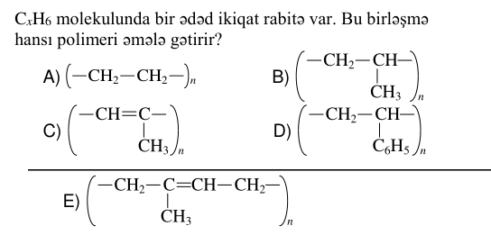
KIM-0189 | Üzvi kimya | Yüksək molekullu birləşmələr | Hansı maddələrin dehidrogenləşməsindən butadien- stirol kauçukunun monomerləri alınır? | buten-2, o-ksilol | butan, etilbenzol | heksan, propilbenzol | butan, tsikloheksan | buten-1, p-ksilol | B | 3 | bəli |  | 2025-06-01 qəbul, I qrup, A variantı №69 |  |  | 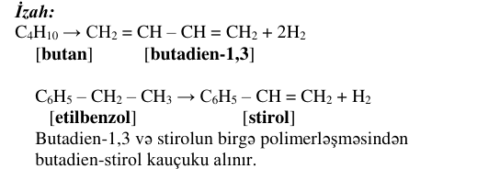
KIM-0190 | Üzvi kimya | Yüksək molekullu birləşmələr | Hansı liflərin alınmasında aminturşulardan istifadə olunur? I. kapron II. neylon III. lavsan IV. enant | I, IV | II, III | yalnız I | I, II | yalnız III | A | 3 | bəli |  | 2025-06-01 qəbul, I qrup, A variantı №70 | cədvəl/parçalanmış mətn |  | 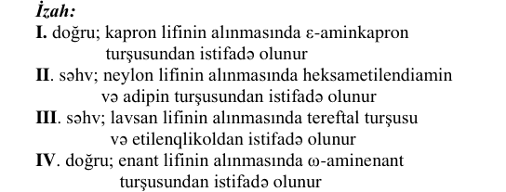
KIM-0234 | Üzvi kimya | Yüksək molekullu birləşmələr | Polimerlər Polimerləşmə dərəcəsi Makromolekulunda metilen qruplarının sayı neylon n x kapron n y x : y nisbətini hesablayın. |  |  |  |  |  | 2 | 3 | bəli |  | 2025-06-01 qəbul, IV qrup, A variantı №54 | cədvəl |  | 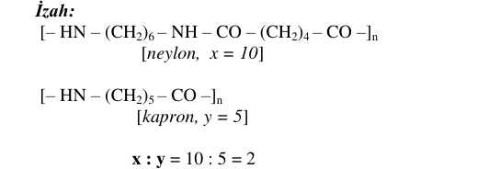
KIM-0211 | Üzvi kimya | Üzvi birləşmələrin quruluşu və nomenklaturası | Homoloqlar Ümumi olan əlamətlər A x B x-i müəyyən edin. 1. Eyni sinfə aiddirlər 2. Bütün fiziki xassələri eynidir 3. Eyni kimyəvi elementlərdən ibarətdir 4. Nisbi molekul kütlələri eynidir 5. Molekulunda kimyəvi rabitələrin sayı eynidir | 1, 2 | 4, 5 | 3, 5 | 1, 3 | 2, 4 | D | 3 | bəli |  | 2025-06-01 qəbul, IV qrup, A variantı №31 | cədvəl | 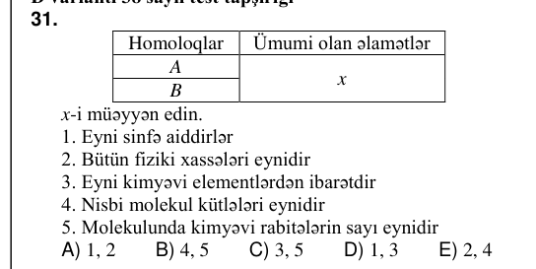
KIM-0212 | Üzvi kimya | Üzvi birləşmələrin quruluşu və nomenklaturası | Maddələr Molekulunda metilen qruplarının sayı qliserin X yağ turşusu Y propanal Z X, Y və Z -i müqayisə edin. | X=Z >Y | X=Y >Z | Y>Z >X | X>Y>Z | X>Z >Y | B | 3 | bəli |  | 2025-06-01 qəbul, IV qrup, A variantı №32 | cədvəl; izahda: şəkil/struktur formul | 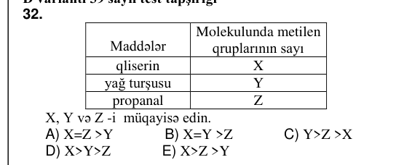 | 